Infraestructura (laaS)(1)
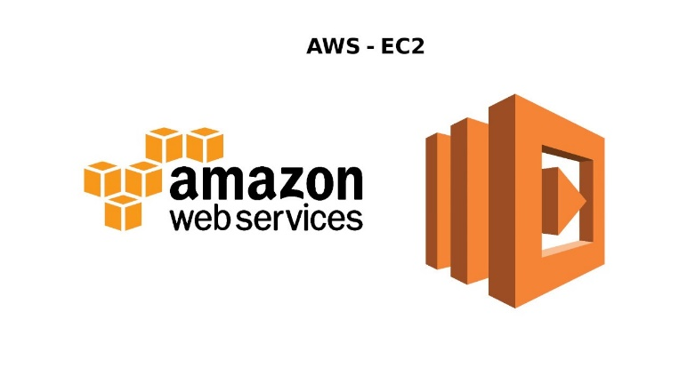
Ficha Técnica
Infraestructura como Servicio (IaaS)
 |  | Información General:
 |  | Nombre del Servicio: | Amazon Web Services (AWS) EC2
 |  | Proveedor: | Amazon
 |  | Descripción: | Servicio de computación en la nube que proporciona capacidad de procesamiento escalable.
 |  | Especificaciones del Servicio:
 |  | Computación: | Instancias de máquinas virtuales (VM) con diferentes configuraciones de CPU, memoria y almacenamiento.
Características Técnicas: |  | Almacenamiento: | Amazon Elastic Block Store (EBS), Amazon S3.
Escalabilidad: | Autoscaling, Elastic Load Balancing. | Redes: | Amazon VPC, IP elástica, balanceadores de carga.
Disponibilidad: | Alta disponibilidad con múltiples zonas de disponibilidad (AZ). | Seguridad: | Grupos de seguridad, IAM, cifrado.
Durabilidad: | Replicación de datos, backups automáticos. | Condiciones de Uso:
Gestión: | Consola de administración, CLI, API. | Modelos de Pago: | Pago por uso, instancias reservadas, instancias spot.
Seguridad y Cumplimiento: |  | Soporte Técnico: | Planes de soporte (básico, empresarial).
Certificaciones: | ISO 27001, SOC 1/2/3, PCI DSS. | SLA: | 99.99% de disponibilidad.
Características de Seguridad: | Firewall, VPN, cifrado de datos en tránsito y en reposo. | Información Adicional:
Estimación de Costos |  | Documentación: | Guías de inicio, tutoriales, documentación API.
Tasa de Cambio Aproximada: | 1 USD = 4,200 COP (puede variar). | Regiones Disponibles: | Norteamérica, Europa, Asia-Pacífico, Sudamérica.
Almacenamiento EBS: |  | Redes:
SSD General Purpose (gp2): | $0.10 USD por GB al mes (~420 COP por GB al mes). | Transferencia de Datos hacia Internet | $0.09 USD por GB para los primeros 10 TB al mes (~378 COP por GB).
HDD (sc1): | $0.025 USD por GB al mes (~105 COP por GB al mes).

Infraestructura (laaS)(2)
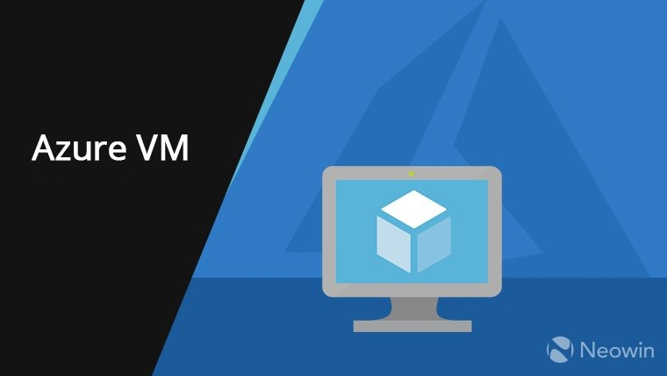
Ficha Técnica
Infraestructura como Servicio(IaaS)
Proveedor | Microsoft | Información General:
Aplicaciones Incluidas | Word, Excel, PowerPoint, Outlook, OneDrive, Teams | Nombre del Servicio: | Microsoft Azure Virtual Machines
Almacenamiento | OneDrive (1 TB por usuario) | Proveedor: | Microsoft
Colaboración | Teams, SharePoint | Descripción: | Servicio de computación en la nube que permite crear y gestionar máquinas virtuales escalables.
Seguridad | Autenticación multifactor, DLP, cifrado de datos | Especificaciones del Servicio:
Actualizaciones | Automáticas, incluidas en la suscripción | Computación: | Instancias de VM con diferentes configuraciones de CPU, memoria y almacenamiento.
Características Técnicas: |  | Almacenamiento: | Azure Blob Storage, Managed Disks.
Escalabilidad: | Autoscaling, Load Balancer. | Redes: | Azure Virtual Network, IP públicas, balanceadores de carga.
Disponibilidad: | Alta disponibilidad con múltiples regiones y zonas de disponibilidad. | Seguridad: | Network Security Groups, Azure Active Directory, cifrado.
Durabilidad: | Replicación de datos, backups automáticos. | Condiciones de Uso:
Gestión: | Portal de Azure, CLI, API, PowerShell. | Modelos de Pago: | Pago por uso, instancias reservadas, instancias spot.
Seguridad y Cumplimiento: |  | Soporte Técnico: | Planes de soporte (básico, profesional, premium).
Certificaciones: | ISO 27001, SOC 1/2/3, PCI DSS, HIPAA. | SLA: | 99.95% de disponibilidad.
Características de Seguridad: | Firewall, VPN, cifrado de datos en tránsito y en reposo. | Información Adicional:
Estimación de Costos |  | Documentación: | Guías de inicio, tutoriales, documentación API.
Tasa de Cambio Aproximada: | 1 USD = 4,200 COP (puede variar). | Regiones Disponibles: | Norteamérica, Europa, Asia-Pacífico, Sudamérica.
Almacenamiento Managed Disks |  | Redes:
Premium SSD: | $0.16 USD por GB al mes (~672 COP por GB al mes). | Transferencia de Datos hacia Internet | $0.087 por GB para los primeros 5 TB al mes (~365.4 COP por GB).
Standard HDD: | $0.045 USD por GB al mes (~189 COP por GB al mes).

Infraestructura (laaS)(3)
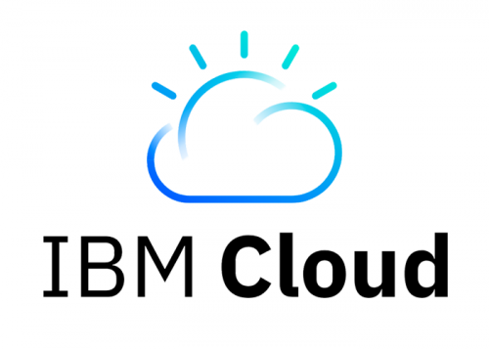
Ficha Técnica
Infraestructura como Servicio (IaaS)
 |  | Información General:
 |  | Nombre del Servicio: | IBM Cloud Virtual Servers
 |  | Proveedor: | IBM
 |  | Descripción: | Servicio de computación en la nube que proporciona instancias virtuales con diferentes configuraciones.
 |  | Especificaciones del Servicio:
 |  | Computación: | Instancias de VM con diferentes configuraciones de CPU, memoria y almacenamiento.
Características Técnicas: |  | Almacenamiento: | IBM Cloud Block Storage, IBM Cloud Object Storage.
Escalabilidad: | Autoscaling, Load Balancer. | Redes: | Virtual Private Cloud (VPC), IP públicas, balanceadores de carga.
Disponibilidad: | Alta disponibilidad con múltiples zonas de disponibilidad. | Seguridad: | Security Groups, IBM Cloud IAM, cifrado.
Durabilidad: | Replicación de datos, backups automáticos. | Condiciones de Uso:
Gestión: | IBM Cloud Console, CLI, API. | Modelos de Pago: | Pago por uso, instancias reservadas.
Seguridad y Cumplimiento: |  | Soporte Técnico: | Planes de soporte (básico, profesional, premium).
Certificaciones: | ISO 27001, SOC 1/2/3, PCI DSS, HIPAA. | SLA: | 99.95% de disponibilidad.
Características de Seguridad: | Firewall, VPN, cifrado de datos en tránsito y en reposo. | Información Adicional:
Estimación de Costos |  | Documentación: | Guías de inicio, tutoriales, documentación API.
Tasa de Cambio Aproximada: | 1 USD = 4,200 COP (puede variar). | Regiones Disponibles: | Norteamérica, Europa, Asia-Pacífico, Sudamérica.
Almacenamiento Managed Disks |  | Redes:
Premium SSD: | $0.15 USD por GB al mes (~630 COP por GB al mes). | Transferencia de Datos hacia Internet | $0.09 USD por GB (~378 COP por GB).
Standard HDD: | $0.045 USD por GB al mes (~189 COP por GB al mes).

Plataforma (PaaS)(1)
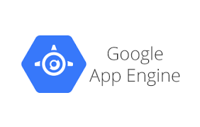
Ficha Técnica
Plataforma como Servicio (PaaS)
 |  | Información General:
 |  | Nombre del Servicio: | Google App Engine
 |  | Proveedor: | Google Cloud
 |  | Descripción: | Plataforma para desarrollar y alojar aplicaciones web y móviles.
 |  | Especificaciones del Servicio:
 |  | Lenguajes Soportados: | Python, Java, Node.js, PHP, Go, Ruby.
Características Técnicas: |  | Base de datos: | Google Cloud Datastore, Cloud SQL, Firebase.
Despliegue: | Despliegue continuo, integración con GitHub y GitLab. | Integraciones: | Google Cloud Services, APIs de terceros.
Escalabilidad Automática: | Escalado automático basado en demanda. | Condiciones de Uso:
Monitoreo: | Monitoreo de Stackdriver, Registro. | Modelos de Pago: | Pago por uso, tarifas planas para algunos servicios.
Seguridad y Cumplimiento: |  | Soporte Técnico: | Planes de soporte (estándar, premium).
Certificaciones: | ISO 27001, SOC 1/2/3, GDPR | SLA: | 99.95% de disponibilidad.
Características de Seguridad: | Autenticación OAuth, IAM, cifrado de datos. | Información Adicional:
Estimación de Costos |  | Documentación: | Guías de inicio rápido, ejemplos de código, documentación API.
Tasa de Cambio Aproximada: | 1 USD = 4,200 COP (puede variar). | Regiones Disponibles: | Norteamérica, Europa, Asia-Pacífico, Sudamérica.

Plataforma(PaaS)(2)
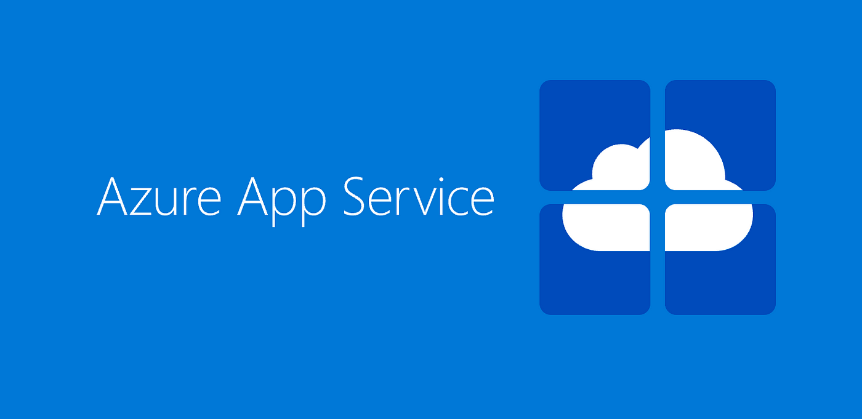
Ficha Técnica
Plataforma como Servicio (PaaS)
 |  | Información General:
 |  | Nombre del Servicio: | Microsoft Azure App Service
 |  | Proveedor: | Microsoft
 |  | Descripción: | Plataforma para desarrollar y alojar aplicaciones web y móviles.
 |  | Especificaciones del Servicio:
 |  | Lenguajes Soportados: | NET, Java, Node.js, PHP, Python, Ruby.
Características Técnicas: |  | Base de datos: | Azure SQL Database, Cosmos DB, Azure Table Storage.
Despliegue: | Despliegue continuo, integración con repositorios de código fuente. | Integraciones: | Azure DevOps, GitHub, Bitbucket, Docker.
Escalabilidad Automática: | Escalado automático basado en demanda. | Condiciones de Uso:
Monitoreo: | Azure Monitor, Application Insights. | Modelos de Pago: | Pago por uso, tarifas planas para algunos servicios.
Seguridad y Cumplimiento: |  | Soporte Técnico: | Planes de soporte (estándar, profesional, premium).
Certificaciones: | ISO 27001, SOC 1/2/3, GDPR, PCI DSS. | SLA: | 99.95% de disponibilidad.
Características de Seguridad: | Autenticación multifactor, IAM, cifrado de datos. | Información Adicional:
Estimación de Costos |  | Documentación: | Guías de inicio rápido, ejemplos de código, documentación API.
Tasa de Cambio Aproximada: | 1 USD = 4,200 COP (puede variar). | Regiones Disponibles: | Norteamérica, Europa, Asia-Pacífico, Sudamérica.

Plataforma(PaaS)(3)
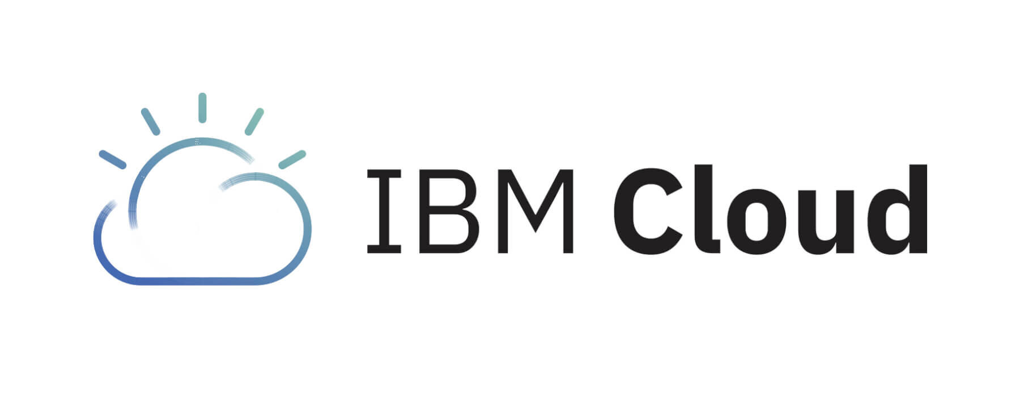
Ficha Técnica
Plataforma como Servicio (PaaS)
 |  | Información General:
 |  | Nombre del Servicio: | IBM Cloud Foundry
 |  | Proveedor: | IBM
 |  | Descripción: | Plataforma de desarrollo que permite a los desarrolladores implementar y escalar aplicaciones en la nube rápidamente.
 |  | Especificaciones del Servicio:
 |  | Lenguajes Soportados: | Java, Node.js, PHP, Python, Ruby, Go.
Características Técnicas: |  | Base de datos: | Cloudant, Db2, MongoDB, Redis.
Despliegue: | Despliegue continuo, integración con herramientas de CI/CD. | Integraciones: | Jenkins, GitHub, Docker, Kubernetes.
Escalabilidad Automática: | Escalado automático basado en demanda. | Condiciones de Uso:
Monitoreo: | IBM Cloud Monitoring, Log Analysis. | Modelos de Pago: | Pago por uso, tarifas planas para algunos servicios.
Seguridad y Cumplimiento: |  | Soporte Técnico: | Planes de soporte (estándar, avanzado, premium).
Certificaciones: | ISO 27001, SOC 1/2/3, GDPR, PCI DSS. | SLA: | 99.95% de disponibilidad.
Características de Seguridad: | Autenticación multifactor, IAM, cifrado de datos. | Información Adicional:
Estimación de Costos |  | Documentación: | Guías de inicio rápido, ejemplos de código, documentación API.
Tasa de Cambio Aproximada: | 1 USD = 4,200 COP (puede variar). | Regiones Disponibles: | Norteamérica, Europa, Asia-Pacífico, Sudamérica.

Software(SaaS)(1)

Ficha Técnica
Software como Servicio (SaaS)
 |  | Información General:
 |  | Nombre del Servicio: | Microsoft Office 365
 |  | Proveedor: | Microsoft
 |  | Descripción: | Suite de aplicaciones de productividad basadas en la nube, incluyendo Word, Excel, PowerPoint, Outlook y más.
 |  | Especificaciones del Servicio:
 |  | Aplicaciones Incluidas: | Word, Excel, PowerPoint, Outlook, OneDrive, Teams.
Características Técnicas: |  | Capacidades de Colaboración: | Edición colaborativa, almacenamiento en la nube, videoconferencias.
Almacenamiento: | OneDrive con 1 TB por usuario. | Integraciones: | Integración con otras aplicaciones de Microsoft y de terceros.
Seguridad: | Autenticación multifactor, protección contra amenazas, cifrado de datos. | Condiciones de Uso
Movilidad: | Aplicaciones móviles para iOS y Android. | Modelos de Suscripción: | Planes mensuales o anuales (Business Basic, Business Standard, Business Premium).
Seguridad y Cumplimiento: |  | Soporte Técnico: | Soporte estándar incluido, soporte premium opcional.
Certificaciones: | ISO 27001, SOC 1/2/3, HIPAA. | SLA: | 99.9% de disponibilidad.
Características de Seguridad: | Protección contra pérdida de datos (DLP), cifrado de extremo a extremo. | Información Adicional:
Estimación de Costos (en Pesos Colombianos - COP) |  | Documentación: | Centro de ayuda, guías de usuario, documentación técnica.
Tasa de Cambio Aproximada: | 1 USD = 4,200 COP (puede variar). | Regiones Disponibles: | Global.

Software(SaaS)(2)
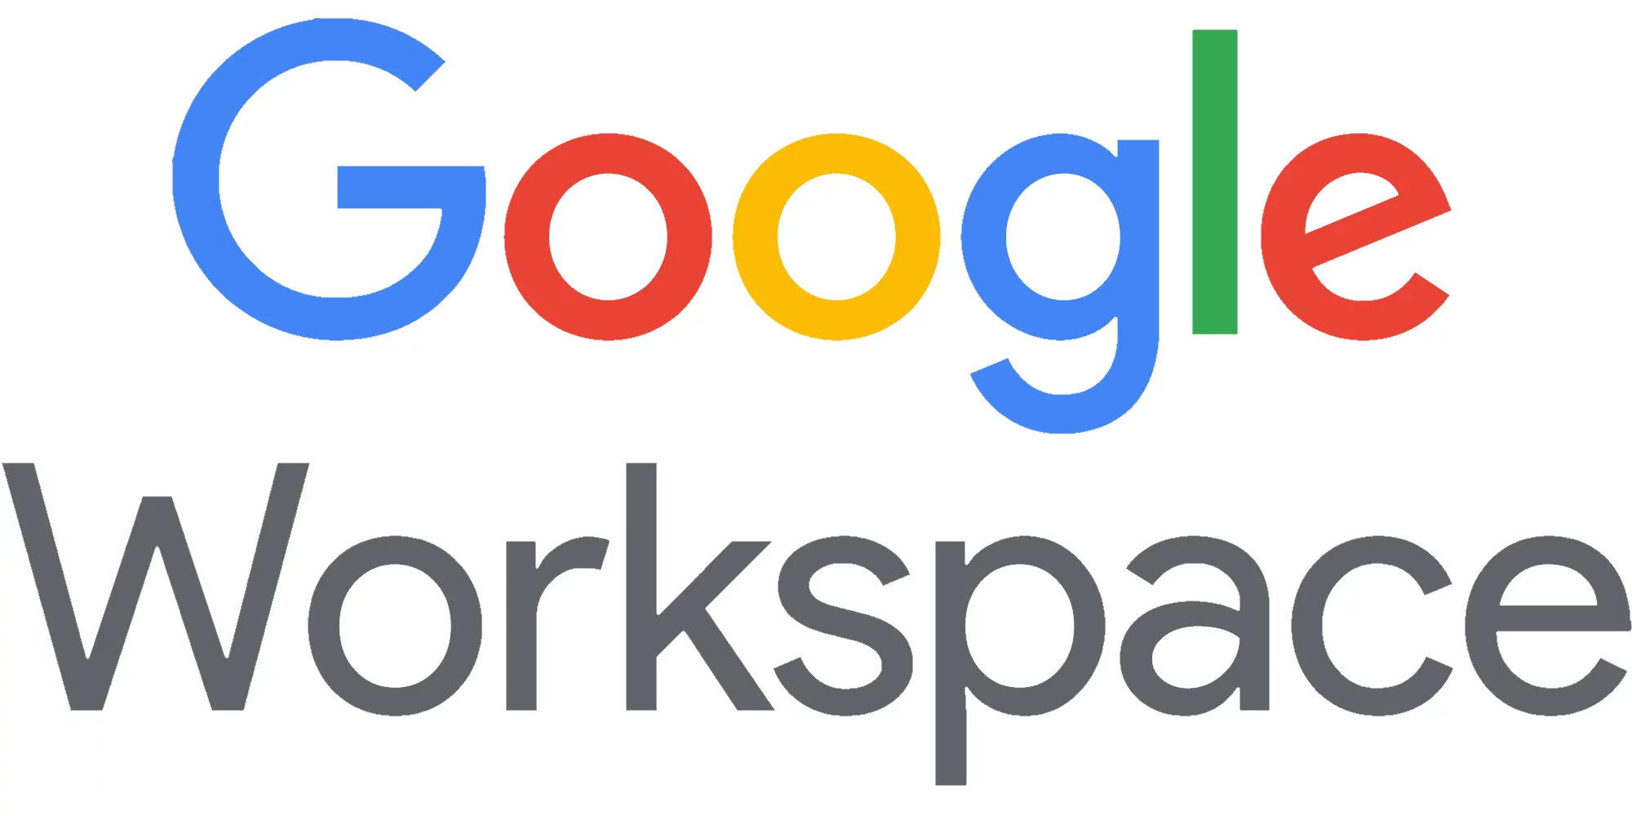
Ficha Técnica
Software como Servicio (SaaS)
 |  | Información General:
 |  | Nombre del Servicio: | Google Workspace
 |  | Proveedor: | Google
 |  | Descripción: | Conjunto de aplicaciones de productividad y colaboración en la nube.
 |  | Especificaciones del Servicio:
 |  | Aplicaciones Incluidas: | Gmail, Google Drive, Google Docs, Google Sheets, Google Meet.
Características Técnicas: |  | Almacenamiento: | Google Drive (30 GB por usuario en el plan básico).
Actualizaciones: | Automáticas, incluidas en la suscripción. | Colaboración: | Google Meet, Google Chat.
Seguridad: | Autenticación multifactor, DLP, cifrado de datos. | Condiciones de Uso
Compatibilidad: | Windows, macOS, iOS, Android. | Modelos de Suscripción: | Suscripción mensual o anual.
Seguridad y Cumplimiento: |  | Soporte Técnico: | Soporte en línea, telefónico.
Certificaciones: | ISO 27001, SOC 1/2/3, GDPR, HIPAA. | SLA: | 99.9% de disponibilidad.
Características de Seguridad: | IAM, monitoreo de seguridad, cifrado de datos. | Información Adicional:
Estimación de Costos (en Pesos Colombianos - COP) |  | Documentación: | Guías de usuario, tutoriales, documentación de soporte.
Tasa de Cambio Aproximada: | 1 USD = 4,200 COP (puede variar). | Regiones Disponibles: | Global.

Software(SaaS)(3)
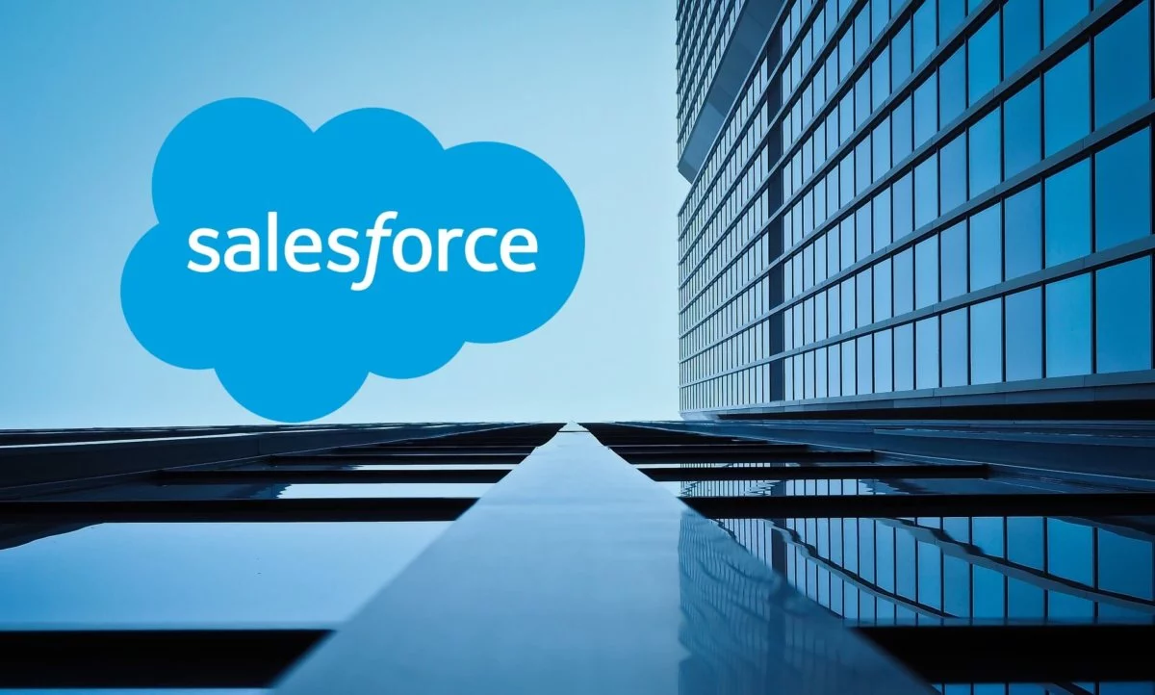
Ficha Técnica
Software como Servicio (SaaS)
 |  | Información General:
 |  | Nombre del Servicio: | Salesforce
 |  | Proveedor: | Salesforce.com, Inc.
 |  | Descripción: | Plataforma de CRM basada en la nube que proporciona aplicaciones para ventas, servicio al cliente, marketing y análisis.
 |  | Especificaciones del Servicio:
 |  | Aplicaciones Incluidas: | Sales Cloud, Service Cloud, Marketing Cloud, Commerce Cloud.
Características Técnicas: |  | Almacenamiento: | Espacio de almacenamiento basado en usuarios y registros.
Actualizaciones: | Automáticas, incluidas en la suscripción. | Colaboración: | Chatter, Quip, Salesforce Anywhere.
Seguridad: | Autenticación multifactor, cifrado de datos en tránsito y en reposo, auditorías de seguridad. | Condiciones de Uso
Compatibilidad: | Navegadores web, aplicaciones móviles (iOS y Android). | Modelos de Suscripción: | Suscripción mensual o anual por usuario.
Seguridad y Cumplimiento: |  | Soporte Técnico: | Soporte en línea, telefónico, comunidad de usuarios.
Certificaciones: | ISO 27001, SOC 1/2/3, GDPR, HIPAA. | SLA: | 99.9% de disponibilidad.
Características de Seguridad: | IAM, DLP, monitoreo de seguridad, cifrado de datos. | Información Adicional:
Estimación de Costos (en Pesos Colombianos - COP) |  | Documentación: | Guías de usuario, tutoriales, documentación API, Trailhead (plataforma de aprendizaje).
Tasa de Cambio Aproximada: | 1 USD = 4,200 COP (puede variar). | Regiones Disponibles: | Global.

